Hoja1
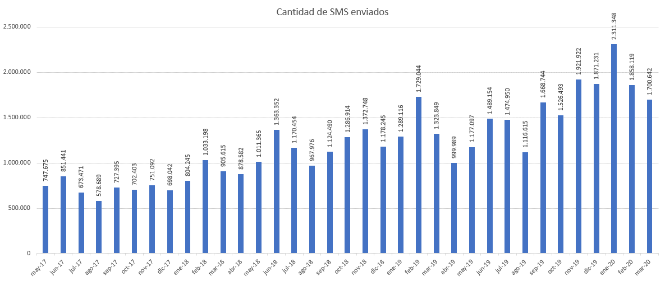
 | Vigentes el 30/4/20
Líneas de SOLO DATOS | 892
Líneas de SOLO VOZ + SMS | 2,404
Líneas de VOZ (+SMS) y DATOS | 2,996
Líneas de SOLO VOZ (LLAMADAS INTERNAS) | 4,304
 | 10,596
M2M (5MB) | 0
M2M (50MB) | 255
M2M (100MB) | 17
M2M (500MB) | 758
M2M (1GB) | 71
M2M (5GB) | 669
M2M (20GB) | 0
M2M (40GB) | 68
 | 1,838
BONO DATOS 500MB | 2,058
BONO DATOS 1GB | 481
BONO DATOS 2GB | 659
BONO DATOS 4GB | 161
BONO DATOS 10GB | 397
BONO DATOS 20GB | 132
Total Bonos de DATOS | 3,888
Total GB de DATOS consumidos por mes (aprox) | 7.000 GB | sin contar las M2M
 | Media de dispositivos adquiridos por mes
MÓDEM USB 3G/4G | 8 | MÓDEM USB 3G/4G | MÓVIL VOZ ESTÁNDAR | MÓVIL VOZ RUGERIZADO | MÓVIL VOZ SOBREMESA
MÓVIL VOZ ESTÁNDAR | 72 | ZTE MF833V | ALCATEL 3088 4G | Crooscall Xpider X4 | AMPER AM379
MÓVIL VOZ RUGERIZADO | 7 | HUAWEI B315S-22
MÓVIL VOZ SOBREMESA | 10 | ALCATEL MW40V
SMARTPHONE GAMA ALTA | 6
SMARTPHONE GAMA ESTÁNDAR | 40 | SMARTPHONE GAMA ALTA | SMARTPHONE GAMA ESTÁNDAR | SMARTPHONE GAMA MEDIA | SMARTPHONE GAMA PREMIUM
SMARTPHONE GAMA MEDIA | 27 | SAMSUNG GALAXY S10 128GB | SAMSUNG GALAXY A10 | SAMSUNG GALAXY A50 | SAMSUNG GALAXY S10+ 128GB
SMARTPHONE GAMA PREMIUM | 1 | IPHONE XR 64GB |  |  | iPhone 11 64GB
TABLET GAMA ALTA | 1
TABLET GAMA MEDIA | 1 | TABLET GAMA ESTÁNDAR | TABLET GAMA MEDIA | TABLET GAMA ALTA
TABLET GAMA ESTÁNDAR | 3 | SAMSUNG GALAXY TAB A 2019 | SAMSUNG GALAXY TAB ACTIVE 2 | SAMSUNG TAB S4 LTE + FUNDA/TECL
 | 175 |  |  | APPLE IPAD (2019 7TH) W+CELL 32GB
 | Total dispositivos activos
MÓDEM USB 3G/4G | 600
MÓVIL VOZ ESTÁNDAR | 6,300
MÓVIL VOZ RUGERIZADO | 150
MÓVIL VOZ SOBREMESA | 250
SMARTPHONE GAMA ESTÁNDAR | 1,900
SMARTPHONE GAMA ALTA | 180
SMARTPHONE GAMA MEDIA | 1,100
SMARTPHONE GAMA PREMIUM | 25
TABLET GAMA ESTÁNDAR | 255
TABLET GAMA ALTA | 425
TABLET GAMA MEDIA | 110
 | 11,295
 | Total dispositivos enrolados
LICENCIA MDM/EMM Cloud-Based Solution | 1,481
LICENCIA MDM/EMM Generalitat | 1,670
 | 3,151
 | Media mensual SMS enviados último año
SMS | 1,600,000

